Sales - Sales person
Đề tài 11: Quản lý nhân viên bán hàng, cửa hàng
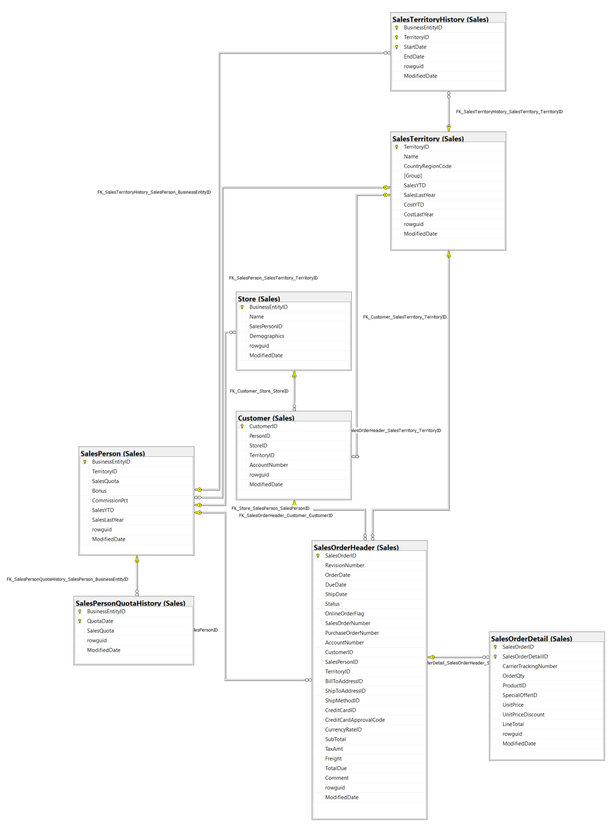

Thông tin chi tiết các bảng

Table Name |  | Sales.SalesOrderHeader
Schema |  | Sales |  |  |  | Description | Thông tin chung về đơn đặt hàng.
Serial No. | Logical Name | Physical Name | Data Type | KEY | NULL | Atributes | References | Remarks
1 | SalesOrderID | Sales Order Identification | int | PK |  | Identity |  | Khóa chính.
2 | RevisionNumber | Revision Number | tinyint |  |  | Default: 0 |  | Số cộng dồn để theo dõi những thay đổi đối với đơn hàng bán hàng theo thời gian.
3 | OrderDate | Order Date | datetime |  |  |  |  | Ngày tạo đơn đặt hàng.
4 | DueDate | Due Date | datetime |  |  | Default: getdate() |  | Ngày đặt hàng là do khách hàng.
5 | ShipDate | Ship Date | datetime |  | Y |  |  | Ngày đơn đặt hàng được chuyển đến khách hàng.
6 | Status | Status | tinyint |  |  | Default: 1 |  | Đặt hàng tình trạng hiện tại. 1 = Đang trong quá trình; 2 = Được chấp thuận; 3 = Bị tồn đọng; 4 = Bị từ chối; 5 = Đã vận chuyển; 6 = Đã hủy
7 | OnlineOrderFlag | Online Order Flag | bit |  |  | Default: 1 |  | 0 = Đơn hàng do người bán hàng đặt. 1 = Đơn đặt hàng trực tuyến của khách hàng.
8 | SalesOrderNumber | Sales Order Number | nvarchar(25) | IDX |  | Computed: isnull(N'SO'+CONVERT([nvarchar](23),[SalesOrderID]),N'*** ERROR ***') |  | Số định danh đơn hàng bán hàng duy nhất.
9 | PurchaseOrderNumber | Purchase Order Number | nvarchar(25) |  |  |  |  | Khách hàng mua hàng số tham chiếu.
10 | AccountNumber | Account Number | nvarchar(15) |  | Y |  |  | Tham chiếu số tài khoản kế toán
11 | CustomerID | Customer Identification | int |  |  |  | Sales.Customer | Số định danh khách hàng. Khóa ngoại cho Customer.BusinessEntityID.
12 | SalesPersonID | Sales Person Identification | int |  | Y |  | Sales.SalesPerson | Người bán hàng đã tạo đơn đặt hàng. Khóa ngoại cho SalesPerson.BusinessEntityID.
13 | TerritoryID | Territory Identification | int |  | Y |  | Sales.SalesTerritory | Lãnh thổ nơi giao dịch được thực hiện. Khóa ngoại đối với SalesTerritory.SalesTerritoryID.
14 | BillToAddressID | Bill To Address Identification | int |  |  |  | Person.Address | Địa chỉ thanh toán của khách hàng. Khóa ngoại cho Address.AddressID.
15 | ShipToAddressID | Ship To Address Identification | int |  |  |  | Person.Address | Địa chỉ giao hàng của khách hàng. Khóa ngoại cho Address.AddressID.
16 | ShipMethodID | Ship Method Identification | int |  |  |  | Purchasing.ShipMethod | Phương thức vận chuyển. Khóa ngoại cho ShipMethod.ShipMethodID.
17 | CreditCardID | Credit Card Identification | int |  | Y |  | Sales.CreditCard | Số định danh thẻ tín dụng. Khóa ngoại cho CreditCard.CreditCardID.
18 | CreditCardApprovalCode | Credit Card Approval Code | varchar(15) |  | Y |  |  | Mã phê duyệt do công ty phát hành thẻ tín dụng cung cấp.
19 | CurrencyRateID | Currency Rate Identification | int |  | Y |  | Sales.CurrencyRate | Tỷ giá hối đoái được sử dụng. Khóa ngoại cho CurrencyRate.CurrencyRateID.
20 | SubTotal | Sub-Total | money |  |  | Default: 0.00 |  | Tổng phụ bán hàng. Được tính là SUM (SalesOrderDetail.LineTotal) cho SalesOrderID thích hợp.
21 | TaxAmt | Tax Amount | money |  |  | Default: 0.00 |  | Số tiền thuế.
22 | Freight | Freight | money |  |  | Default: 0.00 |  | Chi phí vận chuyển.
23 | TotalDue | Total Due | money |  |  | Computed: isnull(([SubTotal]+[TaxAmt])+[Freight],(0)) |  | Tổng số tiền đến hạn từ khách hàng. Được tính dưới dạng Subtotal + TaxAmt + Freight.
24 | Comment | Comment | nvarchar(128) |  | Y |  |  | Đại diện bán hàng nhận xét.
25 | rowguid | rowguid | uniqueidentifier | IDX |  | Default: newid() |  | Số ROWGUIDCOL định danh duy nhất của bản ghi. Được sử dụng để hỗ trợ một mẫu sao chép hợp nhất.
26 | ModifiedDate | Modification Date | datetime |  |  | Default: getdate() |  | Ngày và giờ bản ghi được cập nhật lần cuối.

Table Name |  | Sales.SalesOrderDetail
Schema |  | Sales |  |  |  | Description | Các sản phẩm riêng lẻ được liên kết với một đơn đặt hàng cụ thể. Xem SalesOrderHeader.
Serial No. | Logical Name | Physical Name | Data Type | KEY | NULL | Atributes | References | Remarks
1 | SalesOrderID | Sales Order Identification | int | PK |  |  | Sales.SalesOrderHeader | Khóa chính. Khóa ngoại cho SalesOrderHeader.SalesOrderID.
2 | SalesOrderDetailID | Sales Order Detail Identification | int |  |  | Identity |  | Khóa chính. Một số duy nhất gia tăng cho mỗi sản phẩm đã bán.
3 | CarrierTrackingNumber | Carrier Tracking Number | nvarchar(25) |  | Y |  |  | Số theo dõi lô hàng do người gửi hàng cung cấp.
4 | OrderQty | Order Quantity | smallint |  |  |  |  | Số lượng đặt hàng trên mỗi sản phẩm.
5 | ProductID | Product Identification | int |  |  |  | Production.Product Sales.SpecialOfferProduct | Sản phẩm đã bán cho khách hàng. Khóa ngoại cho Product.ProductID.
6 | SpecialOfferID | Special Offer Identification | int |  |  |  | Sales.SpecialOfferProduct | Mã khuyến mại. Khóa ngoại cho SpecialOffer.SpecialOfferID.
7 | UnitPrice | Unit Price | money |  |  |  |  | Giá bán của một sản phẩm duy nhất.
8 | UnitPriceDiscount | Unit Price Discount | money |  |  | Default: 0.0 |  | Số tiền chiết khấu.
9 | LineTotal | Line Total | numeric(38,6) |  |  | Computed: isnull(([UnitPrice]*((1.0)-[UnitPriceDiscount]))*[OrderQty],(0.0)) |  | Tổng phụ trên mỗi sản phẩm. Được tính dưới dạng UnitPrice * (1 - UnitPriceDiscount) * OrderQty.
10 | rowguid | rowguid | uniqueidentifier | IDX |  | Default: newid() |  | Số ROWGUIDCOL định danh duy nhất của bản ghi. Được sử dụng để hỗ trợ một mẫu sao chép hợp nhất.
11 | ModifiedDate | Modification Date | datetime |  |  | Default: getdate() |  | Ngày và giờ bản ghi được cập nhật lần cuối.

Table Name |  | Sales.Customer
Schema |  | Sales |  |  |  | Description | Current customer information
Serial No. | Logical Name | Physical Name | Data Type | KEY | NULL | Atributes | References | Remarks
1 | CustomerID | Customer Identification | int | PK |  | Identity |  | Khóa chính
2 | PersonID | Person Identity | int | FK | Y |  | Person.Person | Khóa ngoại cho Person.BusinessEntityID
3 | StoreID | Store Identity | int | FK | Y |  | Sales.Store | Khóa ngoại cho Store.BusinessEntityID
4 | TerritoryID | Territory Identity | int | FK | Y |  | Sales.SalesTerritory | ID của lãnh thổ mà khách hàng đang sinh sống. Khóa ngoại cho SalesTerritory.SalesTerritoryID
5 | AccountNumber | Acccount Number | varchar(10) | IDX |  | Computed: ISNULL('AW'+[ufnLeadingZeros]([CustomerID]),'') |  | Số định danh cho khách hàng do hệ thống kế toán ấn định.
6 | rowguid | rowguid | uniqueidentifier |  |  | Default: newid() |  | Số ROWGUIDCOL định danh duy nhất của bản ghi. Được sử dụng để hỗ trợ một mẫu sao chép hợp nhất.
7 | ModifiedDate | Modification Date | datetime |  |  | Default: getdate() |  | Ngày và giờ bản ghi được cập nhật lần cuối.

Table Name |  | Sales.SalesTerritory
Schema |  | Sales |  |  |  | Description | Bảng tra cứu lãnh thổ bán hàng.
Serial No. | Logical Name | Physical Name | Data Type | KEY | NULL | Atributes | References | Remarks
1 | TerritoryID | Territory Identification | int | PK |  | Identity |  | Khóa chính cho các bản ghi SalesTerritory.
2 | Name | Territory Name | nvarchar(50) | IDX |  |  |  | Mô tả lãnh thổ bán hàng
3 | CountryRegionCode | Country Region Code | nvarchar(3) |  |  |  | Person.CountryRegion | Mã quốc gia hoặc vùng tiêu chuẩn ISO. Khóa ngoại cho CountryRegion.CountryRegionCode.
4 | Group | Grou | nvarchar(50) |  |  |  |  | Khu vực địa lý mà lãnh thổ bán hàng thuộc về.
5 | SalesYTD | Sales Year To Date | money |  |  | Default: 0.00 |  | Doanh số bán hàng trong lãnh thổ từ năm đến nay.
6 | SalesLastYear | Sales Last Year | money |  |  | Default: 0.00 |  | Doanh số bán hàng trong lãnh thổ năm trước.
7 | CostYTD | Cost Year To Date | money |  |  | Default: 0.00 |  | Chi phí kinh doanh trên lãnh thổ từ năm đến nay.
8 | CostLastYear | Cost Last Year | money |  |  | Default: 0.00 |  | Chi phí kinh doanh trên lãnh thổ năm trước.
9 | rowguid | rowguid | uniqueidentifier | IDX |  | Default: newid() |  | Số ROWGUIDCOL định danh duy nhất của bản ghi. Được sử dụng để hỗ trợ một mẫu sao chép hợp nhất.
10 | ModifiedDate | Modification Date | datetime |  |  | Default: getdate() |  | Ngày và giờ bản ghi được cập nhật lần cuối.

Table Name |  | Sales.SalesTerritoryHistory
Schema |  | Sales |  |  |  | Description | Đại diện bán hàng chuyển đến các lãnh thổ bán hàng khác.
Serial No. | Logical Name | Physical Name | Data Type | KEY | NULL | Atributes | References | Remarks
1 | BusinessEntityID | Business Entity Identification | int | PK |  |  | Sales.SalesPerson | Khóa chính. Đại diện bán hàng. Khóa ngoại cho SalesPerson.BusinessEntityID.
2 | TerritoryID | Territory Identification | int | PK |  |  | Sales.SalesTerritory | Khóa chính. Số định danh lãnh thổ. Khóa ngoại đối với SalesTerritory.SalesTerritoryID.
3 | StartDate | Start Date | datetime | PK |  |  |  | Khóa chính. Ngày đại diện bán hàng bắt đầu làm việc trong lãnh thổ.
4 | EndDate | End Date | datetime |  | Y |  |  | Ngày đại diện bán hàng rời công việc trong lãnh thổ.
5 | rowguid | rowguid | uniqueidentifier | IDX |  | Default: newid() |  | Số ROWGUIDCOL định danh duy nhất của bản ghi. Được sử dụng để hỗ trợ một mẫu sao chép hợp nhất.
6 | ModifiedDate | Modification Date | datetime |  |  | Default: getdate() |  | Ngày và giờ bản ghi được cập nhật lần cuối.

Table Name |  | Sales.Store
Schema |  | Sales |  |  |  | Description | Khách hàng (người bán lại - resellers) các sản phẩm của Adventure Works.
Serial No. | Logical Name | Physical Name | Data Type | KEY | NULL | Atributes | References | Remarks
1 | BusinessEntityID | Business Entity Identification | int |  |  |  | Person.BusinessEntity | Khóa chính. Khóa ngoại cho Customer.BusinessEntityID.
2 | Name | Store Name | nvarchar(50) |  |  |  | Sales.SalesPerson | Tên của cửa hàng.
3 | SalesPersonID | SalesPerson Identification | int |  | Y |  |  | ID của nhân viên bán hàng được chỉ định cho khách hàng. Khóa ngoại cho SalesPerson.BusinessEntityID.
4 | Demographics | Demographics | xml |  | Y |  |  | Thông tin nhân khẩu học về cửa hàng như số lượng nhân viên, doanh thu hàng năm và loại hình cửa hàng.
5 | rowguid | rowguid | uniqueidentifier | IDX |  | Default: newid() |  | Số ROWGUIDCOL định danh duy nhất của bản ghi. Được sử dụng để hỗ trợ một mẫu sao chép hợp nhất.
6 | ModifiedDate | Modification Date | datetime |  |  | Default: getdate() |  | Ngày và giờ bản ghi được cập nhật lần cuối.

Table Name |  | Sales.SalesPersonQuotaHistory
Schema |  | Sales |  |  |  | Description | Theo dõi hiệu suất bán hàng.
Serial No. | Logical Name | Physical Name | Data Type | KEY | NULL | Atributes | References | Remarks
1 | BusinessEntityID | Business Entity Identification | int | PK,FK |  |  | Sales.SalesPerson | Số nhận dạng nhân viên bán hàng. Khóa ngoại cho SalesPerson.BusinessEntityID.
2 | QuotaDate | Quota Date | datetime | PK |  |  |  | Ngày hạn ngạch bán hàng.
3 | SalesQuota | Sale Quota | money |  |  |  |  | Số lượng hạn ngạch bán hàng.
4 | rowguid | rowguid | uniqueidentifier |  |  | Default: newid() |  | Số ROWGUIDCOL định danh duy nhất của bản ghi. Được sử dụng để hỗ trợ một mẫu sao chép hợp nhất.
5 | ModifiedDate | Modification Date | datetime |  |  | Default: getdate() |  | Ngày và giờ bản ghi được cập nhật lần cuối.

Table Name |  | Sales.SalesPerson
Schema |  | Sales |  |  |  | Description | Thông tin hiện tại của đại diện bán hàng
Serial No. | Logical Name | Physical Name | Data Type | KEY | NULL | Atributes | References | Remarks
1 | BusinessEntityID | Business Entity Identification | int | PK,FK |  |  | HumanResources.Employee | Khóa chính cho hồ sơ SalesPerson Khóa ngoại cho Employee.BusinessEntityID
2 | TerritoryID | Territory Identification | int | FK |  |  | Sales.SalesTerritory | Lãnh thổ hiện được chỉ định cho. Khóa ngoại đối với SalesTerritory.SalesTerritoryID.
3 | SalesQuota | Sale Quota | money |  |  |  |  | Doanh số dự kiến hàng năm.
4 | Bonus | Bonus | money |  |  | Default: 0.00 |  | Tiền thưởng đến hạn nếu đáp ứng đủ hạn ngạch.
5 | CommissionPct | Commission Percent | smallmoney |  |  | Default: 0.00 |  | Phần trăm hoa hồng nhận được trên mỗi lần bán hàng.
6 | SalesYTD | Sales YTD | money |  |  | Default: 0.00 |  | Tổng doanh số từ năm đến nay.
7 | SalesLastYear | Sales Last Year | money |  |  | Default: 0.00 |  | Sales total of the previous year.
8 | rowguid | rowguid | uniqueidentifier |  |  | Default: newid() |  | Số ROWGUIDCOL định danh duy nhất của bản ghi. Được sử dụng để hỗ trợ một mẫu sao chép hợp nhất.
9 | ModifiedDate | Modification Date | datetime |  |  | Default: getdate() |  | Ngày và giờ bản ghi được cập nhật lần cuối.

Sales - Shopping Cart
Đề tài 12: Quản lý giỏ hàng
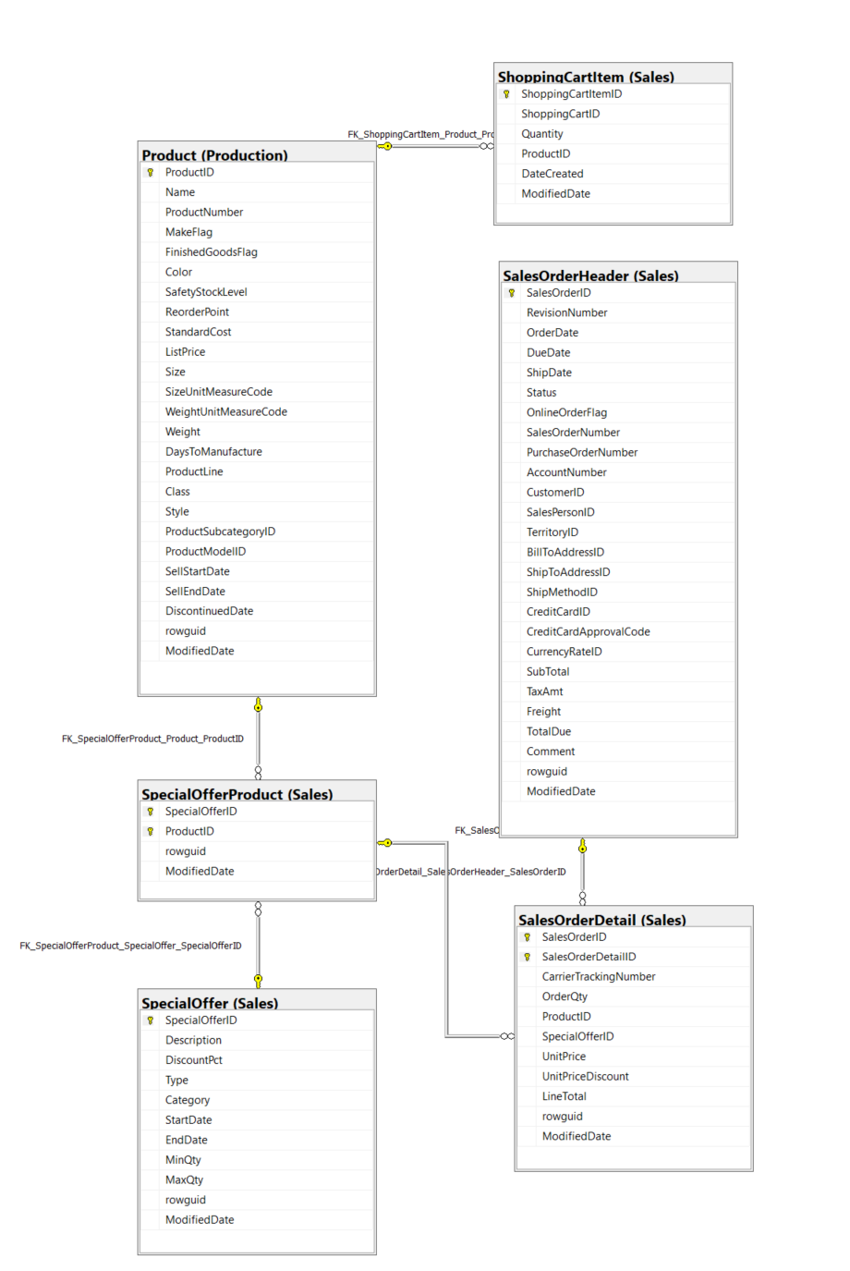

Thông tin chi tiết các bảng

Table Name |  | Sales.SalesOrderHeader
Schema |  | Sales |  |  |  | Description | Thông tin chung về đơn đặt hàng.
Serial No. | Logical Name | Physical Name | Data Type | KEY | NULL | Atributes | References | Remarks
1 | SalesOrderID | Sales Order Identification | int | PK |  | Identity |  | Khóa chính.
2 | RevisionNumber | Revision Number | tinyint |  |  | Default: 0 |  | Số cộng dồn để theo dõi những thay đổi đối với đơn hàng bán hàng theo thời gian.
3 | OrderDate | Order Date | datetime |  |  |  |  | Ngày tạo đơn đặt hàng.
4 | DueDate | Due Date | datetime |  |  | Default: getdate() |  | Ngày đặt hàng là do khách hàng.
5 | ShipDate | Ship Date | datetime |  | Y |  |  | Ngày đơn đặt hàng được chuyển đến khách hàng.
6 | Status | Status | tinyint |  |  | Default: 1 |  | Đặt hàng tình trạng hiện tại. 1 = Đang trong quá trình; 2 = Được chấp thuận; 3 = Bị tồn đọng; 4 = Bị từ chối; 5 = Đã vận chuyển; 6 = Đã hủy
7 | OnlineOrderFlag | Online Order Flag | bit |  |  | Default: 1 |  | 0 = Đơn hàng do người bán hàng đặt. 1 = Đơn đặt hàng trực tuyến của khách hàng.
8 | SalesOrderNumber | Sales Order Number | nvarchar(25) | IDX |  | Computed: isnull(N'SO'+CONVERT([nvarchar](23),[SalesOrderID]),N'*** ERROR ***') |  | Số định danh đơn hàng bán hàng duy nhất.
9 | PurchaseOrderNumber | Purchase Order Number | nvarchar(25) |  |  |  |  | Khách hàng mua hàng số tham chiếu.
10 | AccountNumber | Account Number | nvarchar(15) |  | Y |  |  | Tham chiếu số tài khoản kế toán
11 | CustomerID | Customer Identification | int |  |  |  | Sales.Customer | Số định danh khách hàng. Khóa ngoại cho Customer.BusinessEntityID.
12 | SalesPersonID | Sales Person Identification | int |  | Y |  | Sales.SalesPerson | Người bán hàng đã tạo đơn đặt hàng. Khóa ngoại cho SalesPerson.BusinessEntityID.
13 | TerritoryID | Territory Identification | int |  | Y |  | Sales.SalesTerritory | Lãnh thổ nơi giao dịch được thực hiện. Khóa ngoại đối với SalesTerritory.SalesTerritoryID.
14 | BillToAddressID | Bill To Address Identification | int |  |  |  | Person.Address | Địa chỉ thanh toán của khách hàng. Khóa ngoại cho Address.AddressID.
15 | ShipToAddressID | Ship To Address Identification | int |  |  |  | Person.Address | Địa chỉ giao hàng của khách hàng. Khóa ngoại cho Address.AddressID.
16 | ShipMethodID | Ship Method Identification | int |  |  |  | Purchasing.ShipMethod | Phương thức vận chuyển. Khóa ngoại cho ShipMethod.ShipMethodID.
17 | CreditCardID | Credit Card Identification | int |  | Y |  | Sales.CreditCard | Số định danh thẻ tín dụng. Khóa ngoại cho CreditCard.CreditCardID.
18 | CreditCardApprovalCode | Credit Card Approval Code | varchar(15) |  | Y |  |  | Mã phê duyệt do công ty phát hành thẻ tín dụng cung cấp.
19 | CurrencyRateID | Currency Rate Identification | int |  | Y |  | Sales.CurrencyRate | Tỷ giá hối đoái được sử dụng. Khóa ngoại cho CurrencyRate.CurrencyRateID.
20 | SubTotal | Sub-Total | money |  |  | Default: 0.00 |  | Tổng phụ bán hàng. Được tính là SUM (SalesOrderDetail.LineTotal) cho SalesOrderID thích hợp.
21 | TaxAmt | Tax Amount | money |  |  | Default: 0.00 |  | Số tiền thuế.
22 | Freight | Freight | money |  |  | Default: 0.00 |  | Chi phí vận chuyển.
23 | TotalDue | Total Due | money |  |  | Computed: isnull(([SubTotal]+[TaxAmt])+[Freight],(0)) |  | Tổng số tiền đến hạn từ khách hàng. Được tính dưới dạng Subtotal + TaxAmt + Freight.
24 | Comment | Comment | nvarchar(128) |  | Y |  |  | Đại diện bán hàng nhận xét.
25 | rowguid | rowguid | uniqueidentifier | IDX |  | Default: newid() |  | Số ROWGUIDCOL định danh duy nhất của bản ghi. Được sử dụng để hỗ trợ một mẫu sao chép hợp nhất.
26 | ModifiedDate | Modification Date | datetime |  |  | Default: getdate() |  | Ngày và giờ bản ghi được cập nhật lần cuối.

Table Name |  | Sales.SalesOrderDetail
Schema |  | Sales |  |  |  | Description | Các sản phẩm riêng lẻ được liên kết với một đơn đặt hàng cụ thể. Xem SalesOrderHeader.
Serial No. | Logical Name | Physical Name | Data Type | KEY | NULL | Atributes | References | Remarks
1 | SalesOrderID | Sales Order Identification | int | PK |  |  | Sales.SalesOrderHeader | Khóa chính. Khóa ngoại cho SalesOrderHeader.SalesOrderID.
2 | SalesOrderDetailID | Sales Order Detail Identification | int |  |  | Identity |  | Khóa chính. Một số duy nhất gia tăng cho mỗi sản phẩm đã bán.
3 | CarrierTrackingNumber | Carrier Tracking Number | nvarchar(25) |  | Y |  |  | Số theo dõi lô hàng do người gửi hàng cung cấp.
4 | OrderQty | Order Quantity | smallint |  |  |  |  | Số lượng đặt hàng trên mỗi sản phẩm.
5 | ProductID | Product Identification | int |  |  |  | Production.Product Sales.SpecialOfferProduct | Sản phẩm đã bán cho khách hàng. Khóa ngoại cho Product.ProductID.
6 | SpecialOfferID | Special Offer Identification | int |  |  |  | Sales.SpecialOfferProduct | Mã khuyến mại. Khóa ngoại cho SpecialOffer.SpecialOfferID.
7 | UnitPrice | Unit Price | money |  |  |  |  | Giá bán của một sản phẩm duy nhất.
8 | UnitPriceDiscount | Unit Price Discount | money |  |  | Default: 0.0 |  | Số tiền chiết khấu.
9 | LineTotal | Line Total | numeric(38,6) |  |  | Computed: isnull(([UnitPrice]*((1.0)-[UnitPriceDiscount]))*[OrderQty],(0.0)) |  | Tổng phụ trên mỗi sản phẩm. Được tính dưới dạng UnitPrice * (1 - UnitPriceDiscount) * OrderQty.
10 | rowguid | rowguid | uniqueidentifier | IDX |  | Default: newid() |  | Số ROWGUIDCOL định danh duy nhất của bản ghi. Được sử dụng để hỗ trợ một mẫu sao chép hợp nhất.
11 | ModifiedDate | Modification Date | datetime |  |  | Default: getdate() |  | Ngày và giờ bản ghi được cập nhật lần cuối.

Table Name |  | Production.Product
Schema |  | Production |  |  |  | Description | Sản phẩm đã bán hoặc được sử dụng để sản xuất các sản phẩm đã bán.
Serial No. | Logical Name | Physical Name | Data Type | KEY | NULL | Atributes | References | Remarks
1 | ProductID | Product Identification | int | PK |  |  |  | Khóa chính cho các bản ghi bảng Product
2 | Name | Name Product | nvarchar(50) | IDX |  |  |  | Name of the product.
3 | ProductNumber | Product Number | nvarchar(50) | IDX |  |  |  | Số định danh sản phẩm duy nhất.
4 | MakeFlag | Make Flag | bit |  |  |  |  | 0 = Sản phẩm được mua, 1 = Sản phẩm được sản xuất trong nhà.
5 | FinishedGoodsFlag | Finished Goods Flag | bit |  |  |  |  | 0 = Sản phẩm không phải là mặt hàng có thể bán được. 1 = Sản phẩm có thể bán được.
6 | Color | Color | nvarchar(15) |  | Y |  |  | Màu sản phẩm
7 | SafetyStockLevel | Safety Stock Level | smallint |  |  |  |  | Product color.
8 | ReorderPoint | Reorder Cost | smallint |  |  |  |  | Số lượng tồn kho tối thiểu.
9 | StandardCost | Standard Cost | money |  |  |  |  | Mức tồn kho kích hoạt đơn đặt hàng hoặc đơn đặt hàng công việc.
10 | ListPrice | List Price | money |  |  |  |  | Giá bán
11 | Size | Size | nvarchar(5) |  | Y |  |  | Kích thước sản phẩm
12 | SizeUnitMeasureCode | Size Unit Measure Code | nchar(3) |  | Y |  | Production.UnitMeasure | Đơn vị đo cho cột Size
13 | WeightUnitMeasureCode | Weigt Unit Measure Code | nchar(3) |  | Y |  | Production.UnitMeasure | Đơn vị đo cho cột Weight
14 | Weight | Weigt | decimal(8, 2) |  |  |  |  | Trọng lượng sản phẩm
15 | DaysToManufacture | Days To Manufacture | int |  | Y |  |  | Số ngày cần thiết để sản xuất sản phẩm
16 | ProductLine | Product Line | nchar(2) |  | Y |  |  | R = Road, M = Mountain, T = Touring, S = Standard
17 | Class | Class | nchar(2) |  | Y |  |  | H = High, M = Medium, L = Low
18 | Style | Style | nchar(2) |  | Y |  |  | W = Womens, M = Mens, U = Universal
19 | ProductSubcategoryID | Product Sub-Category Identification | int |  | Y |  | Production.ProductSubcategory | Sản phẩm là một thành viên của danh mục phụ sản phẩm này. Khóa ngoại cho ProductSubCategory.ProductSubCategoryID.
20 | ProductModelID | Product Model Identification | int |  | Y |  | Production.ProductModel | Sản phẩm là một thành viên của mô hình sản phẩm này. Khóa ngoại cho ProductModel.ProductModelID.
21 | SellStartDate | Sell Start Date | datetime |  |  |  |  | Ngày sản phẩm có sẵn để bán.
22 | SellEndDate | Sell End Date | datetime |  | Y |  |  | Ngày sản phẩm không còn để bán.
23 | DiscontinuedDate | Discontinue Date | datetime |  | Y |  |  | Ngày sản phẩm bị ngừng sản xuất.
24 | rowguid | rowguid | uniqueidentifier | IDX |  | Default: newid() |  | Số ROWGUIDCOL định danh duy nhất của bản ghi. Được sử dụng để hỗ trợ một mẫu sao chép hợp nhất.
25 | ModifiedDate | Modification Date | datetime |  |  | Default: getdate() |  | Ngày và giờ bản ghi được cập nhật lần cuối.

Table Name |  | Sales.ShoppingCartItem
Schema |  | Sales |  |  |  | Description | Chứa các đơn đặt hàng trực tuyến của khách hàng cho đến khi đơn đặt hàng được gửi đi hoặc bị hủy bỏ.
Serial No. | Logical Name | Physical Name | Data Type | KEY | NULL | Atributes | References | Remarks
1 | ShoppingCartItemID | Shopping Cart Item Identification | int | PK |  | Identity |  | Khóa chính cho các bản ghi ShoppingCartItem.
2 | ShoppingCartID | Shopping Cart Identification | nvarchar(50) |  |  |  |  | Số định danh giỏ hàng.
3 | Quantity | Quantity | int |  |  | Default: 1 |  | Số lượng sản phẩm đặt hàng.
4 | ProductID | Product Identification | int |  |  |  | Production.Product | Sản phẩm đã đặt hàng. Khóa ngoại cho Product.ProductID.
5 | DateCreated | Created Date | datetime |  |  | Default: getdate() |  | Ngày thời gian bản ghi được tạo.
6 | ModifiedDate | Modification Date | datetime |  |  | Default: getdate() |  | Ngày và giờ bản ghi được cập nhật lần cuối.

Table Name |  | Sales.SpecialOfferProduct
Schema |  | Sales |  |  |  | Description | Các sản phẩm bản đồ bảng tham khảo chéo để giảm giá ưu đãi đặc biệt.
Serial No. | Logical Name | Physical Name | Data Type | KEY | NULL | Atributes | References | Remarks
1 | SpecialOfferID | Special Offer Identification | int | PK |  |  | Sales.SpecialOffer | Khóa chính cho các bản ghi SpecialOfferProduct.
2 | ProductID | Product Identification | int | PK |  |  | Production.Product | Số định danh sản phẩm. Khóa ngoại cho Product.ProductID.
3 | rowguid | rowguid | uniqueidentifier | IDX |  | Default: newid() |  | Số ROWGUIDCOL định danh duy nhất của bản ghi. Được sử dụng để hỗ trợ một mẫu sao chép hợp nhất.
4 | ModifiedDate | Modification Date | datetime |  |  | Default: getdate() |  | Ngày và giờ bản ghi được cập nhật lần cuối.

Table Name |  | Sales.SpecialOffer
Schema |  | Sales |  |  |  | Description | Bảng tra cứu chiết khấu giảm giá.
Serial No. | Logical Name | Physical Name | Data Type | KEY | NULL | Atributes | References | Remarks
1 | SpecialOfferID | Special Offer Identification | int |  |  | Identity |  | Khóa chính cho các bản ghi SpecialOffer.
2 | Description | Description | nvarchar(255) |  |  |  |  | Mô tả chiết khấu.
3 | DiscountPct | Discount Precentage | smallmoney |  |  | Default: 0.00 |  | Tỷ lệ chiết khấu.
4 | Type | Type | nvarchar(50) |  |  |  |  | Loại hình giảm giá.
5 | Category | Category | nvarchar(50) |  |  |  |  | Nhóm chiết khấu áp dụng cho chẳng hạn như Reseller hoặc Customer.
6 | StartDate | Start Date | datetime |  |  |  |  | Ngày bắt đầu giảm giá.
7 | EndDate | End Date | datetime |  |  |  |  | Ngày kết thúc chiết khấu.
8 | MinQty | Min Quantity | int |  |  | Default: 0 |  | Phần trăm chiết khấu tối thiểu được phép.
9 | MaxQty | Max Quantity | int | Y |  |  |  | Phần trăm chiết khấu tối đa được phép.
10 | rowguid | rowguid | uniqueidentifier | IDX |  | Default: newid() |  | Số ROWGUIDCOL định danh duy nhất của bản ghi. Được sử dụng để hỗ trợ một mẫu sao chép hợp nhất.
11 | ModifiedDate | Modification Date | datetime |  |  | Default: getdate() |  | Ngày và giờ bản ghi được cập nhật lần cuối.

Statistic - Sale
Đề tài 13: Thống kê, Phân tích hoạt động bán hàng
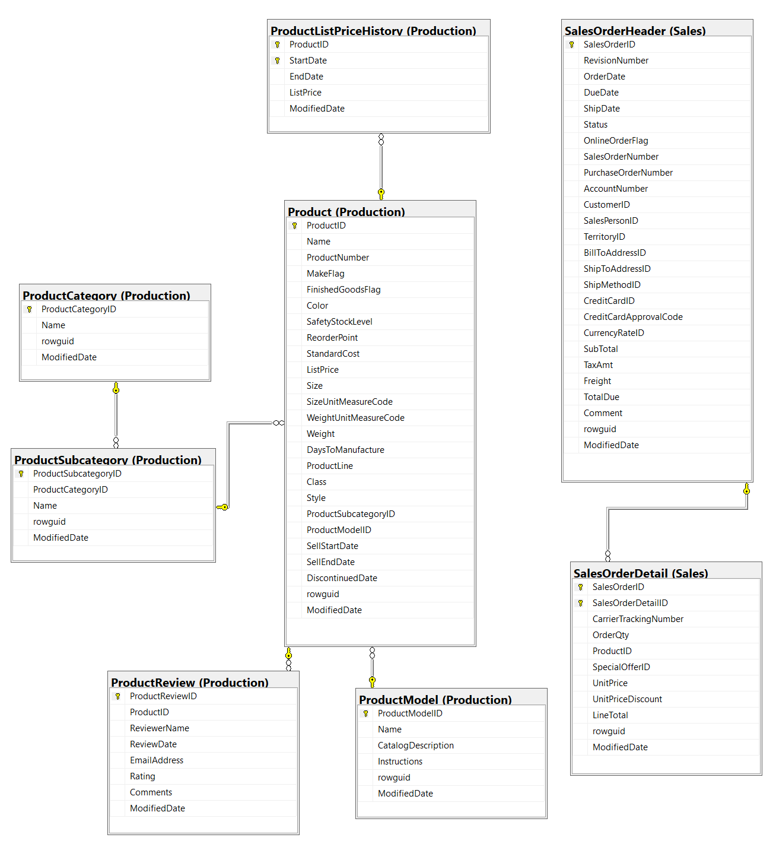

Thông tin chi tiết các bảng

Table Name |  | Production.Product
Schema |  | Production |  |  |  | Description | Sản phẩm đã bán hoặc được sử dụng để sản xuất các sản phẩm đã bán.
Serial No. | Logical Name | Physical Name | Data Type | KEY | NULL | Atributes | References | Remarks
1 | ProductID | Product Identification | int | PK |  |  |  | Khóa chính cho các bản ghi bảng Product
2 | Name | Product Name | nvarchar(50) | IDX |  |  |  | Tên sản phẩm
3 | ProductNumber | Product Number | nvarchar(50) | IDX |  |  |  | Số định danh sản phẩm duy nhất.
4 | MakeFlag | Make Flag | bit |  |  |  |  | 0 = Sản phẩm được mua, 1 = Sản phẩm được sản xuất trong nhà.
5 | FinishedGoodsFlag | Finished Goods Flag | bit |  |  |  |  | 0 = Sản phẩm không phải là mặt hàng có thể bán được. 1 = Sản phẩm có thể bán được.
6 | Color | Color | nvarchar(15) |  | Y |  |  | Màu sản phẩm
7 | SafetyStockLevel | Safety Stock Level | smallint |  |  |  |  | Product color.
8 | ReorderPoint | Reorder Cost | smallint |  |  |  |  | Số lượng tồn kho tối thiểu.
9 | StandardCost | Standard Cost | money |  |  |  |  | Mức tồn kho kích hoạt đơn đặt hàng hoặc đơn đặt hàng công việc.
10 | ListPrice | List Price | money |  |  |  |  | Giá bán
11 | Size | Size | nvarchar(5) |  | Y |  |  | Kích thước sản phẩm
12 | SizeUnitMeasureCode | Size Unit Measure Code | nchar(3) |  | Y |  | Production.UnitMeasure | Đơn vị đo cho cột Size
13 | WeightUnitMeasureCode | Weigt Unit Measure Code | nchar(3) |  | Y |  | Production.UnitMeasure | Đơn vị đo cho cột Weight
14 | Weight | Weigt | decimal(8, 2) |  |  |  |  | Trọng lượng sản phẩm
15 | DaysToManufacture | Days To Manufacture | int |  | Y |  |  | Số ngày cần thiết để sản xuất sản phẩm
16 | ProductLine | Product Line | nchar(2) |  | Y |  |  | R = Road, M = Mountain, T = Touring, S = Standard
17 | Class | Class | nchar(2) |  | Y |  |  | H = High, M = Medium, L = Low
18 | Style | Style | nchar(2) |  | Y |  |  | W = Womens, M = Mens, U = Universal
19 | ProductSubcategoryID | Product Sub-Category Identification | int |  | Y |  | Production.ProductSubcategory | Sản phẩm là một thành viên của danh mục phụ sản phẩm này. Khóa ngoại cho ProductSubCategory.ProductSubCategoryID.
20 | ProductModelID | Product Model Identification | int |  | Y |  | Production.ProductModel | Sản phẩm là một thành viên của mô hình sản phẩm này. Khóa ngoại cho ProductModel.ProductModelID.
21 | SellStartDate | Sell Start Date | datetime |  |  |  |  | Ngày sản phẩm có sẵn để bán.
22 | SellEndDate | Sell End Date | datetime |  | Y |  |  | Ngày sản phẩm không còn để bán.
23 | DiscontinuedDate | Discontinue Date | datetime |  | Y |  |  | Ngày sản phẩm bị ngừng sản xuất.
24 | rowguid | rowguid | uniqueidentifier | IDX |  | Default: newid() |  | Số ROWGUIDCOL định danh duy nhất của bản ghi. Được sử dụng để hỗ trợ một mẫu sao chép hợp nhất.
25 | ModifiedDate | Modification Date | datetime |  |  | Default: getdate() |  | Ngày và giờ bản ghi được cập nhật lần cuối.

Table Name |  | Sales.SalesOrderHeader
Schema |  | Sales |  |  |  | Description | Thông tin chung về đơn đặt hàng.
Serial No. | Logical Name | Physical Name | Data Type | KEY | NULL | Atributes | References | Remarks
1 | SalesOrderID | Sales Order Identification | int | PK |  | Identity |  | Khóa chính.
2 | RevisionNumber | Revision Number | tinyint |  |  | Default: 0 |  | Số cộng dồn để theo dõi những thay đổi đối với đơn hàng bán hàng theo thời gian.
3 | OrderDate | Order Date | datetime |  |  |  |  | Ngày tạo đơn đặt hàng.
4 | DueDate | Due Date | datetime |  |  | Default: getdate() |  | Ngày đặt hàng là do khách hàng.
5 | ShipDate | Ship Date | datetime |  | Y |  |  | Ngày đơn đặt hàng được chuyển đến khách hàng.
6 | Status | Status | tinyint |  |  | Default: 1 |  | Đặt hàng tình trạng hiện tại. 1 = Đang trong quá trình; 2 = Được chấp thuận; 3 = Bị tồn đọng; 4 = Bị từ chối; 5 = Đã vận chuyển; 6 = Đã hủy
7 | OnlineOrderFlag | Online Order Flag | bit |  |  | Default: 1 |  | 0 = Đơn hàng do người bán hàng đặt. 1 = Đơn đặt hàng trực tuyến của khách hàng.
8 | SalesOrderNumber | Sales Order Number | nvarchar(25) | IDX |  | Computed: isnull(N'SO'+CONVERT([nvarchar](23),[SalesOrderID]),N'*** ERROR ***') |  | Số định danh đơn hàng bán hàng duy nhất.
9 | PurchaseOrderNumber | Purchase Order Number | nvarchar(25) |  |  |  |  | Khách hàng mua hàng số tham chiếu.
10 | AccountNumber | Account Number | nvarchar(15) |  | Y |  |  | Tham chiếu số tài khoản kế toán
11 | CustomerID | Customer Identification | int |  |  |  | Sales.Customer | Số định danh khách hàng. Khóa ngoại cho Customer.BusinessEntityID.
12 | SalesPersonID | Sales Person Identification | int |  | Y |  | Sales.SalesPerson | Người bán hàng đã tạo đơn đặt hàng. Khóa ngoại cho SalesPerson.BusinessEntityID.
13 | TerritoryID | Territory Identification | int |  | Y |  | Sales.SalesTerritory | Lãnh thổ nơi giao dịch được thực hiện. Khóa ngoại đối với SalesTerritory.SalesTerritoryID.
14 | BillToAddressID | Bill To Address Identification | int |  |  |  | Person.Address | Địa chỉ thanh toán của khách hàng. Khóa ngoại cho Address.AddressID.
15 | ShipToAddressID | Ship To Address Identification | int |  |  |  | Person.Address | Địa chỉ giao hàng của khách hàng. Khóa ngoại cho Address.AddressID.
16 | ShipMethodID | Ship Method Identification | int |  |  |  | Purchasing.ShipMethod | Phương thức vận chuyển. Khóa ngoại cho ShipMethod.ShipMethodID.
17 | CreditCardID | Credit Card Identification | int |  | Y |  | Sales.CreditCard | Số định danh thẻ tín dụng. Khóa ngoại cho CreditCard.CreditCardID.
18 | CreditCardApprovalCode | Credit Card Approval Code | varchar(15) |  | Y |  |  | Mã phê duyệt do công ty phát hành thẻ tín dụng cung cấp.
19 | CurrencyRateID | Currency Rate Identification | int |  | Y |  | Sales.CurrencyRate | Tỷ giá hối đoái được sử dụng. Khóa ngoại cho CurrencyRate.CurrencyRateID.
20 | SubTotal | Sub-Total | money |  |  | Default: 0.00 |  | Tổng phụ bán hàng. Được tính là SUM (SalesOrderDetail.LineTotal) cho SalesOrderID thích hợp.
21 | TaxAmt | Tax Amount | money |  |  | Default: 0.00 |  | Số tiền thuế.
22 | Freight | Freight | money |  |  | Default: 0.00 |  | Chi phí vận chuyển.
23 | TotalDue | Total Due | money |  |  | Computed: isnull(([SubTotal]+[TaxAmt])+[Freight],(0)) |  | Tổng số tiền đến hạn từ khách hàng. Được tính dưới dạng Subtotal + TaxAmt + Freight.
24 | Comment | Comment | nvarchar(128) |  | Y |  |  | Đại diện bán hàng nhận xét.
25 | rowguid | rowguid | uniqueidentifier | IDX |  | Default: newid() |  | Số ROWGUIDCOL định danh duy nhất của bản ghi. Được sử dụng để hỗ trợ một mẫu sao chép hợp nhất.
26 | ModifiedDate | Modification Date | datetime |  |  | Default: getdate() |  | Ngày và giờ bản ghi được cập nhật lần cuối.

Table Name |  | Sales.SalesOrderDetail
Schema |  | Sales |  |  |  | Description | Các sản phẩm riêng lẻ được liên kết với một đơn đặt hàng cụ thể. Xem SalesOrderHeader.
Serial No. | Logical Name | Physical Name | Data Type | KEY | NULL | Atributes | References | Remarks
1 | SalesOrderID | Sales Order Identification | int | PK |  |  | Sales.SalesOrderHeader | Khóa chính. Khóa ngoại cho SalesOrderHeader.SalesOrderID.
2 | SalesOrderDetailID | Sales Order Detail Identification | int |  |  | Identity |  | Khóa chính. Một số duy nhất gia tăng cho mỗi sản phẩm đã bán.
3 | CarrierTrackingNumber | Carrier Tracking Number | nvarchar(25) |  | Y |  |  | Số theo dõi lô hàng do người gửi hàng cung cấp.
4 | OrderQty | Order Quantity | smallint |  |  |  |  | Số lượng đặt hàng trên mỗi sản phẩm.
5 | ProductID | Product Identification | int |  |  |  | Production.Product Sales.SpecialOfferProduct | Sản phẩm đã bán cho khách hàng. Khóa ngoại cho Product.ProductID.
6 | SpecialOfferID | Special Offer Identification | int |  |  |  | Sales.SpecialOfferProduct | Mã khuyến mại. Khóa ngoại cho SpecialOffer.SpecialOfferID.
7 | UnitPrice | Unit Price | money |  |  |  |  | Giá bán của một sản phẩm duy nhất.
8 | UnitPriceDiscount | Unit Price Discount | money |  |  | Default: 0.0 |  | Số tiền chiết khấu.
9 | LineTotal | Line Total | numeric(38,6) |  |  | Computed: isnull(([UnitPrice]*((1.0)-[UnitPriceDiscount]))*[OrderQty],(0.0)) |  | Tổng phụ trên mỗi sản phẩm. Được tính dưới dạng UnitPrice * (1 - UnitPriceDiscount) * OrderQty.
10 | rowguid | rowguid | uniqueidentifier | IDX |  | Default: newid() |  | Số ROWGUIDCOL định danh duy nhất của bản ghi. Được sử dụng để hỗ trợ một mẫu sao chép hợp nhất.
11 | ModifiedDate | Modification Date | datetime |  |  | Default: getdate() |  | Ngày và giờ bản ghi được cập nhật lần cuối.

Table Name |  | Production.ProductListPriceHistory
Schema |  | Production |  |  |  | Description | Thay đổi giá niêm yết của sản phẩm theo thời gian.
Serial No. | Logical Name | Physical Name | Data Type | KEY | NULL | Atributes | References | Remarks
1 | ProductID | Product Identification | int | PK |  |  | Production.Product | Số định danh sản phẩm. Khóa ngoại cho Product.ProductID
2 | StartDate | Start Date | datetime | PK |  |  |  | Ngày bắt đầu niêm yết giá.
3 | EndDate | End Date | datetime |  | Y |  |  | Ngày kết thúc giá niêm yết
4 | ListPrice | List Price | money |  |  |  |  | Giá niêm yết sản phẩm.
5 | ModifiedDate | Modification Date | datetime |  |  | Default: getdate() |  | Ngày và giờ bản ghi được cập nhật lần cuối.

Table Name |  | Production.ProductSubcategory
Schema |  | Production |  |  |  | Description | Các danh mục phụ của sản phẩm. Xem bảng ProductCategory.
Serial No. | Logical Name | Physical Name | Data Type | KEY | NULL | Atributes | References | Remarks
1 | ProductSubcategoryID | Product Subcategory Identification | int | PK |  | Identity |  | Khóa chính cho các bản ghi bảng ProductSubCategory
2 | ProductCategoryID | Product Category Identification | int |  |  |  | Production.ProductCategory | Số định danh danh mục sản phẩm. Khóa ngoại cho ProductCategory.ProductCategoryID.
3 | Name | Product SubCategory Name | nvarchar(50) | IDX |  |  |  | Mô tả danh mục con.
4 | rowguid | rowguid | uniqueidentifier | IDX |  | Default: newid() |  | Số ROWGUIDCOL định danh duy nhất của bản ghi. Được sử dụng để hỗ trợ một mẫu sao chép hợp nhất.
5 | ModifiedDate | Modification Date | datetime |  |  | Default: getdate() |  | Ngày và giờ bản ghi được cập nhật lần cuối.

Table Name |  | Production.ProductCategory
Schema |  | Production |  |  |  | Description | Phân loại sản phẩm cấp cao.
Serial No. | Logical Name | Physical Name | Data Type | KEY | NULL | Atributes | References | Remarks
1 | ProductCategoryID | Product Category Identification | int |  |  |  |  | khóa chính cho các bản ghi của bảng ProductCategory.
2 | Name | Product Category Name | nvarchar(50) | IDX |  |  | Production.ProductModelIllustration | Mô tả danh mục.
3 | rowguid | rowguid | uniqueidentifier | IDX |  | Default: newid() |  | Số ROWGUIDCOL định danh duy nhất của bản ghi. Được sử dụng để hỗ trợ một mẫu sao chép hợp nhất.
4 | ModifiedDate | Modification Date | datetime |  |  | Default: getdate() |  | Ngày và giờ bản ghi được cập nhật lần cuối.

Table Name |  | Production.ProductModel
Schema |  | Production |  |  |  | Description | Phân loại mô hình sản phẩm.
Serial No. | Logical Name | Physical Name | Data Type | KEY | NULL | Atributes | References | Remarks
1 | ProductModelID | Product Model Identification | int | PK |  | Identity |  | Khóa chính cho các bản ghi bảng ProductModel
2 | Name | Product Model Name | nvarchar(50) | IDX |  |  |  | Mô tả mô hình sản phẩm
3 | CatalogDescription | Catalog Description | xml |  |  |  |  | Thông tin chi tiết danh mục sản phẩm ở định dạng xml.
4 | Instructions | Instruction | xml |  |  |  |  | Hướng dẫn sản xuất ở định dạng xml.
5 | rowguid | rowguid | uniqueidentifier | IDX |  | Default: newid() |  | Số ROWGUIDCOL định danh duy nhất của bản ghi. Được sử dụng để hỗ trợ một mẫu sao chép hợp nhất.
6 | ModifiedDate | Modification Date | datetime |  |  | Default: getdate() |  | Ngày và giờ bản ghi được cập nhật lần cuối.

Statistic - Product
Đề tài 14: Thống kê, Phân tích sản xuất sản phẩm
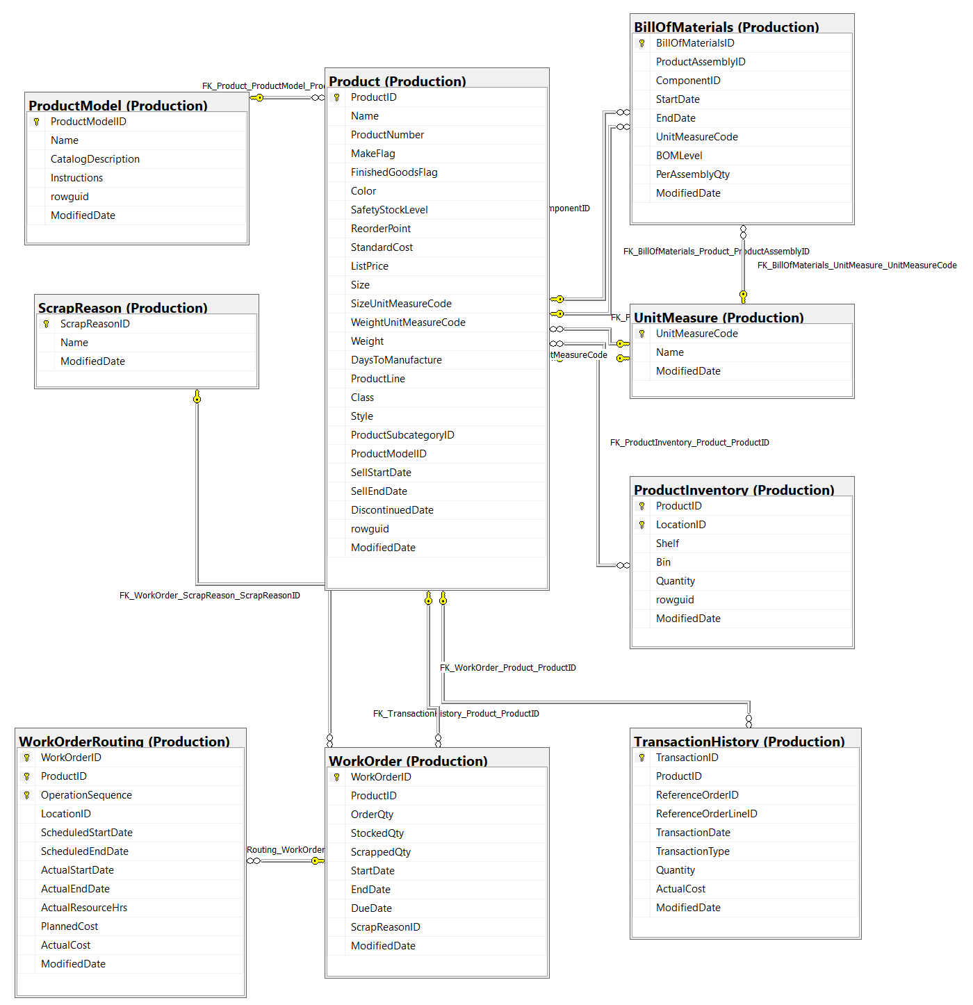

Thông tin chi tiết các bảng

Table Name |  | Production.Product
Schema |  | Production |  |  |  | Description | Sản phẩm đã bán hoặc được sử dụng để sản xuất các sản phẩm đã bán.
Serial No. | Logical Name | Physical Name | Data Type | KEY | NULL | Atributes | References | Remarks
1 | ProductID | Product Identification | int | PK |  |  |  | Khóa chính cho các bản ghi bảng Product
2 | Name | Name Product | nvarchar(50) | IDX |  |  |  | Name of the product.
3 | ProductNumber | Product Number | nvarchar(50) | IDX |  |  |  | Số định danh sản phẩm duy nhất.
4 | MakeFlag | Make Flag | bit |  |  |  |  | 0 = Sản phẩm được mua, 1 = Sản phẩm được sản xuất trong nhà.
5 | FinishedGoodsFlag | Finished Goods Flag | bit |  |  |  |  | 0 = Sản phẩm không phải là mặt hàng có thể bán được. 1 = Sản phẩm có thể bán được.
6 | Color | Color | nvarchar(15) |  | Y |  |  | Màu sản phẩm
7 | SafetyStockLevel | Safety Stock Level | smallint |  |  |  |  | Product color.
8 | ReorderPoint | Reorder Cost | smallint |  |  |  |  | Số lượng tồn kho tối thiểu.
9 | StandardCost | Standard Cost | money |  |  |  |  | Mức tồn kho kích hoạt đơn đặt hàng hoặc đơn đặt hàng công việc.
10 | ListPrice | List Price | money |  |  |  |  | Giá bán
11 | Size | Size | nvarchar(5) |  | Y |  |  | Kích thước sản phẩm
12 | SizeUnitMeasureCode | Size Unit Measure Code | nchar(3) |  | Y |  | Production.UnitMeasure | Đơn vị đo cho cột Size
13 | WeightUnitMeasureCode | Weigt Unit Measure Code | nchar(3) |  | Y |  | Production.UnitMeasure | Đơn vị đo cho cột Weight
14 | Weight | Weigt | decimal(8, 2) |  |  |  |  | Trọng lượng sản phẩm
15 | DaysToManufacture | Days To Manufacture | int |  | Y |  |  | Số ngày cần thiết để sản xuất sản phẩm
16 | ProductLine | Product Line | nchar(2) |  | Y |  |  | R = Road, M = Mountain, T = Touring, S = Standard
17 | Class | Class | nchar(2) |  | Y |  |  | H = High, M = Medium, L = Low
18 | Style | Style | nchar(2) |  | Y |  |  | W = Womens, M = Mens, U = Universal
19 | ProductSubcategoryID | Product Sub-Category Identification | int |  | Y |  | Production.ProductSubcategory | Sản phẩm là một thành viên của danh mục phụ sản phẩm này. Khóa ngoại cho ProductSubCategory.ProductSubCategoryID.
20 | ProductModelID | Product Model Identification | int |  | Y |  | Production.ProductModel | Sản phẩm là một thành viên của mô hình sản phẩm này. Khóa ngoại cho ProductModel.ProductModelID.
21 | SellStartDate | Sell Start Date | datetime |  |  |  |  | Ngày sản phẩm có sẵn để bán.
22 | SellEndDate | Sell End Date | datetime |  | Y |  |  | Ngày sản phẩm không còn để bán.
23 | DiscontinuedDate | Discontinue Date | datetime |  | Y |  |  | Ngày sản phẩm bị ngừng sản xuất.
24 | rowguid | rowguid | uniqueidentifier | IDX |  | Default: newid() |  | Số ROWGUIDCOL định danh duy nhất của bản ghi. Được sử dụng để hỗ trợ một mẫu sao chép hợp nhất.
25 | ModifiedDate | Modification Date | datetime |  |  | Default: getdate() |  | Ngày và giờ bản ghi được cập nhật lần cuối.

Table Name |  | Production.ProductModel
Schema |  | Production |  |  |  | Description | Phân loại mô hình sản phẩm.
Serial No. | Logical Name | Physical Name | Data Type | KEY | NULL | Atributes | References | Remarks
1 | ProductModelID | Product Model Identification | int | PK |  | Identity |  | Khóa chính cho các bản ghi bảng ProductModel
2 | Name | Product Model Name | nvarchar(50) | IDX |  |  |  | Mô tả mô hình sản phẩm
3 | CatalogDescription | Catalog Description | xml |  |  |  |  | Thông tin chi tiết danh mục sản phẩm ở định dạng xml.
4 | Instructions | Instruction | xml |  |  |  |  | Hướng dẫn sản xuất ở định dạng xml.
5 | rowguid | rowguid | uniqueidentifier | IDX |  | Default: newid() |  | Số ROWGUIDCOL định danh duy nhất của bản ghi. Được sử dụng để hỗ trợ một mẫu sao chép hợp nhất.
6 | ModifiedDate | Modification Date | datetime |  |  | Default: getdate() |  | Ngày và giờ bản ghi được cập nhật lần cuối.

Table Name |  | Production.ScrapReason
Schema |  | Production |  |  |  | Description | Sản phẩm đã bán hoặc được sử dụng để sản xuất các sản phẩm đã bán.
Serial No. | Logical Name | Physical Name | Data Type | KEY | NULL | Atributes | References | Remarks
1 | ScrapReasonID | Scrap Reason Identification | smallint | PK |  | Idenity |  | Khóa chính cho các bản ghi bảng ScrapReason.
2 | Name | Scrap Name | nvarchar(50) | IDX |  |  |  | Mô tả lỗi
3 | ModifiedDate | Modification Date | datetime |  |  | Default: getdate() |  | Ngày và giờ bản ghi được cập nhật lần cuối.

Table Name |  | Production.BillOfMaterials
Schema |  | Production |  |  |  | Description | Các vật dụng cần thiết để chế tạo xe đạp và cụm lắp ráp phụ xe đạp. Nó xác định mối quan hệ thứ bậc giữa sản phẩm chính và các thành phần của nó.
Serial No. | Logical Name | Physical Name | Data Type | KEY | NULL | Atributes | References | Remarks
1 | BillOfMaterialsID | Bill Of Materials Identification | int | PK |  |  |  | Khóa chính cho các bản ghi của bảng BillOfMaterials.
2 | ProductAssemblyID | Product Assembly Identification | int |  | Y |  | Production.Product | Số định danh sản phẩm chính. Khóa ngoại cho Product.ProductID.
3 | ComponentID | Component Identification | int |  |  |  | Production.Product | Số định danh thành phần. Khóa ngoại cho Product.ProductID.
4 | StartDate | Start Date | datetime |  |  |  |  | Ngày thành phần bắt đầu được sử dụng trong mục lắp ráp.
5 | EndDate | End Date | datetime |  | Y |  |  | Ngày thành phần ngừng được sử dụng trong mục lắp ráp.
6 | UnitMeasureCode | Unit Measure Code | nchar(3) |  |  |  | Production.UnitMeasure | Mã tiêu chuẩn xác định đơn vị đo đại lượng.
7 | BOMLevel | BOM Level | smallint |  |  |  |  | Cho biết độ sâu của thành phần từ cha của nó (AssemblyID).
8 | PerAssemblyQty | Per Assembly Quantity | decimal(8, 3) |  |  |  |  | Số lượng thành phần cần thiết để tạo lắp ráp.
9 | ModifiedDate | Modification Date | datetime |  |  | Default: getdate() |  | Ngày và giờ bản ghi được cập nhật lần cuối.

Table Name |  | Production.WorkOrder
Schema |  | Production |  |  |  | Description | Sản xuất đơn hàng công việc.
Serial No. | Logical Name | Physical Name | Data Type | KEY | NULL | Atributes | References | Remarks
1 | WorkOrderID | Work Order Identification | int | PK |  |  |  | Khóa chính cho các bản ghi bảng WorkOrder
2 | ProductID | Product Identification | int | FK |  |  | Production.Product | Số định danh sản phẩm. Khóa ngoại cho Product.ProductID.
3 | OrderQty | Order Quantity | int |  |  |  |  | Số lượng sản phẩm cần sản xuất.
4 | StockedQty | Stocked Quantity | int |  |  | Computed: isnull([OrderQty]-[ScrappedQty],(0)) |  | Số lượng sản xuất và đưa vào kho.
5 | ScrappedQty | Scrapped Quantity | smallint |  |  |  |  | Số lượng không kiểm tra được.
6 | StartDate | Start Date | datetime |  |  |  |  | Ngày bắt đầu đơn hàng làm việc.
7 | EndDate | End Date | datetime |  | Y |  |  | Ngày kết thúc đơn hàng làm việc.
8 | DueDate | Due Date | datetime |  |  |  |  | Ngày hết hạn đơn đặt hàng làm việc.
9 | ScrapReasonID | Scrap Reason Identification | smallint | FK | Y |  | Production.ScrapReason | Lý do kiểm định thất bại.
10 | ModifiedDate | Modification Date | datetime |  |  | Default: getdate() |  | Ngày và giờ bản ghi được cập nhật lần cuối.

Table Name |  | Production.WorkOrderRouting
Schema |  | Production |  |  |  | Description | Chi tiết đơn hàng công việc.
Serial No. | Logical Name | Physical Name | Data Type | KEY | NULL | Atributes | References | Remarks
1 | WorkOrderID | Work Order Identification | int | PK |  |  | Producion.WorkOrder | Khóa chính. Khóa ngoại cho bảng WorkOrder.WorkOrderID
2 | ProductID | Product Identification | int | PK |  |  |  | Khóa chính. Khóa ngoại cho bảng Product.ProductID
3 | OperationSequence | Operation Sequence | smallint | PK |  |  |  | Khóa chính. Cho biết trình tự quy trình sản xuất.
4 | LocationID | Location Identification | smallint |  |  |  | Production.Location | Vị trí sản xuất, nơi bộ phận được gia công. Khóa ngoại cho Location.LocationID.
5 | ScheduledStartDate | Scheduled Start Date | datetime |  |  |  |  | Ngày bắt đầu sản xuất theo kế hoạch.
6 | ScheduledEndDate | Scheduled End Date | datetime |  |  |  |  | Ngày kết thúc sản xuất theo kế hoạch.
7 | ActualStartDate | Actual Start Date | datetime |  | Y |  |  | Ngày bắt đầu thực tế.
8 | ActualEndDate | Actual End Date | datetime |  | Y |  |  | Ngày kết thúc thực tế.
9 | ActualResourceHrs | Actual Resource Hours | decimal(9,4) |  | Y |  |  | Số giờ sản xuất được sử dụng.
10 | PlannedCost | Planned Cost | money |  |  |  |  | Chi phí sản xuất ước tính.
11 | ActualCost | Actual Cost | money |  | Y |  |  | Chi phí sản xuất thực tế.
12 | ModifiedDate | Modification Date | datetime |  |  | Default: getdate() |  | Ngày và giờ bản ghi được cập nhật lần cuối.

Table Name |  | Production.UnitMeasure
Schema |  | Production |  |  |  | Description | Bảng tra cứu đơn vị đo.
Serial No. | Logical Name | Physical Name | Data Type | KEY | NULL | Atributes | References | Remarks
1 | UnitMeasureCode | Unit Measure Code | nchar(3) | PK |  |  |  | Khóa chính.
2 | Name | Unit Measure Name | nvarchar(50) | IDX |  |  |  | Mô ta của đơn vị đo lường
3 | ModifiedDate | Modification Date | datetime |  |  | Default: getdate() |  | Ngày và giờ bản ghi được cập nhật lần cuối.

Table Name |  | Production.ProductInventory
Schema |  | Production |  |  |  | Description | Thông tin tồn kho sản phẩm.
Serial No. | Logical Name | Physical Name | Data Type | KEY | NULL | Atributes | References | Remarks
1 | ProductID | Product Identification | int | PK |  |  | Production.Product | Số định danh sản phẩm. Khóa ngoại cho Product.ProductID.
2 | LocationID | Location Identification | smallint | PK |  |  | Production.Location | Số định danh vị trí hàng tồn kho. Khóa ngoại cho Location.Location.ID
3 | Shelf | Shelf | nvarchar(10) |  |  |  |  | Ngăn lưu trữ trong một vị trí hàng tồn kho.
4 | Bin | Bin | tinyint |  |  |  |  | Thùng lưu trữ trên kệ ở vị trí hàng tồn kho.
5 | Quantiy | Quantiy | smallint |  |  | Default: 0 |  | Số lượng sản phẩm tại vị trí tồn kho.
6 | rowguid | rowguid | uniqueidentifier | IDX |  | Default: newid() |  | Số ROWGUIDCOL định danh duy nhất của bản ghi. Được sử dụng để hỗ trợ một mẫu sao chép hợp nhất.
7 | ModifiedDate | Modification Date | datetime |  |  | Default: getdate() |  | Ngày và giờ bản ghi được cập nhật lần cuối.

Table Name |  | Production.TransacionHistory
Schema |  | Production |  |  |  | Description | Bản ghi của từng đơn đặt hàng mua, đơn bán hàng hoặc giao dịch đơn đặt hàng công việc từ năm đến nay.
Serial No. | Logical Name | Physical Name | Data Type | KEY | NULL | Atributes | References | Remarks
1 | TransactionID | Transaction Identification | int |  |  | Identity |  | Khóa chính cho các bản ghi cho bảng TransactionHistory.
2 | ProductID | Product Identification | int |  |  |  | Production.Product | Số định danh của sản phẩm. Khóa ngoại cho Product.ProductID
3 | ReferenceOrderID | Reference Order Identification | int |  |  |  |  | Đơn đặt hàng, đơn bán hàng hoặc mã số đơn đặt hàng công việc.
4 | ReferenceOrderLineID | Reference Order Line Identification | int |  |  | Default: 0 |  | Số line được liên kết với đơn đặt hàng, đơn bán hàng hoặc đơn đặt hàng công việc.
5 | TransactionDate | Transaction Date | datetime |  |  | Default: getdate() |  | Ngày và giờ của giao dịch.
6 | TransactionType | Transaction Type | nchar(1) |  |  |  |  | W = WorkOrder, S = SalesOrder, P = PurchaseOrder.
7 | Quantity | Quantity | int |  |  |  |  | Số lượng sản phẩm.
8 | ActualCost | Actual Cost | money |  |  |  |  | Giá thành sản phẩm.
9 | ModifiedDate | Modification Date | datetime |  |  | Default: getdate() |  | Ngày và giờ bản ghi được cập nhật lần cuối.

Statistic - Performance
Đề tài 15: Thống kê, Phân tích hiệu suất nhân viên bán hàng
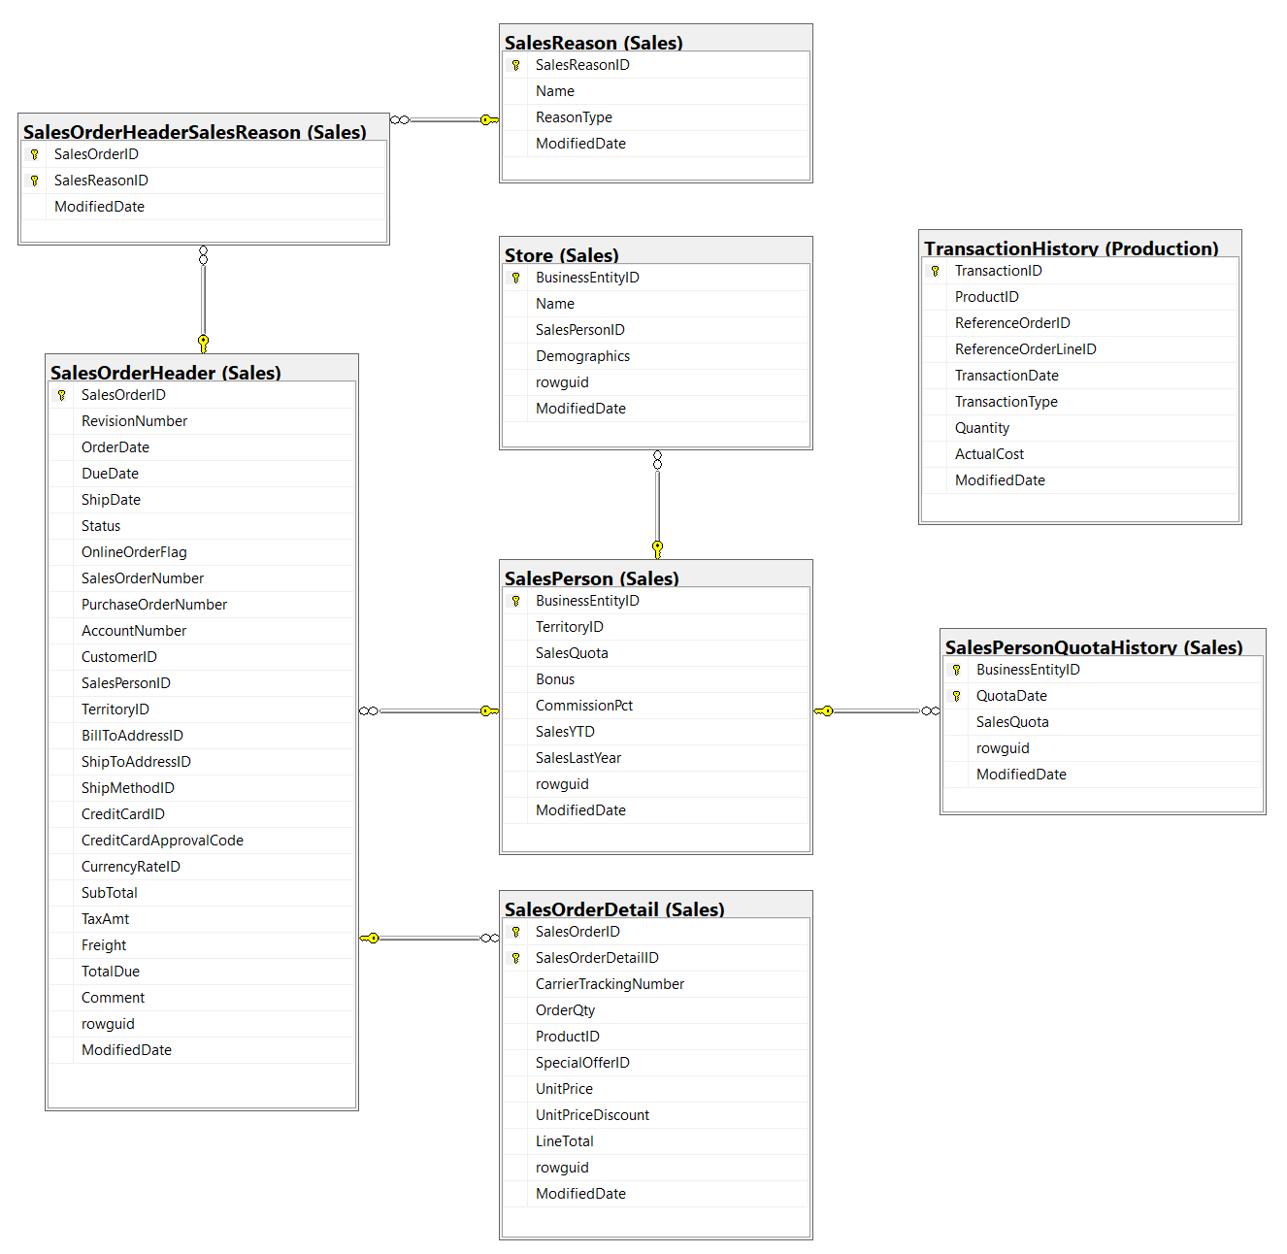

Thông tin chi tiết các bảng

Table Name |  | Sales.SalesOrderHeader
Schema |  | Sales |  |  |  | Description | Thông tin chung về đơn đặt hàng.
Serial No. | Logical Name | Physical Name | Data Type | KEY | NULL | Atributes | References | Remarks
1 | SalesOrderID | Sales Order Identification | int | PK |  | Identity |  | Khóa chính.
2 | RevisionNumber | Revision Number | tinyint |  |  | Default: 0 |  | Số cộng dồn để theo dõi những thay đổi đối với đơn hàng bán hàng theo thời gian.
3 | OrderDate | Order Date | datetime |  |  |  |  | Ngày tạo đơn đặt hàng.
4 | DueDate | Due Date | datetime |  |  | Default: getdate() |  | Ngày đặt hàng là do khách hàng.
5 | ShipDate | Ship Date | datetime |  | Y |  |  | Ngày đơn đặt hàng được chuyển đến khách hàng.
6 | Status | Status | tinyint |  |  | Default: 1 |  | Đặt hàng tình trạng hiện tại. 1 = Đang trong quá trình; 2 = Được chấp thuận; 3 = Bị tồn đọng; 4 = Bị từ chối; 5 = Đã vận chuyển; 6 = Đã hủy
7 | OnlineOrderFlag | Online Order Flag | bit |  |  | Default: 1 |  | 0 = Đơn hàng do người bán hàng đặt. 1 = Đơn đặt hàng trực tuyến của khách hàng.
8 | SalesOrderNumber | Sales Order Number | nvarchar(25) | IDX |  | Computed: isnull(N'SO'+CONVERT([nvarchar](23),[SalesOrderID]),N'*** ERROR ***') |  | Số định danh đơn hàng bán hàng duy nhất.
9 | PurchaseOrderNumber | Purchase Order Number | nvarchar(25) |  |  |  |  | Khách hàng mua hàng số tham chiếu.
10 | AccountNumber | Account Number | nvarchar(15) |  | Y |  |  | Tham chiếu số tài khoản kế toán
11 | CustomerID | Customer Identification | int |  |  |  | Sales.Customer | Số định danh khách hàng. Khóa ngoại cho Customer.BusinessEntityID.
12 | SalesPersonID | Sales Person Identification | int |  | Y |  | Sales.SalesPerson | Người bán hàng đã tạo đơn đặt hàng. Khóa ngoại cho SalesPerson.BusinessEntityID.
13 | TerritoryID | Territory Identification | int |  | Y |  | Sales.SalesTerritory | Lãnh thổ nơi giao dịch được thực hiện. Khóa ngoại đối với SalesTerritory.SalesTerritoryID.
14 | BillToAddressID | Bill To Address Identification | int |  |  |  | Person.Address | Địa chỉ thanh toán của khách hàng. Khóa ngoại cho Address.AddressID.
15 | ShipToAddressID | Ship To Address Identification | int |  |  |  | Person.Address | Địa chỉ giao hàng của khách hàng. Khóa ngoại cho Address.AddressID.
16 | ShipMethodID | Ship Method Identification | int |  |  |  | Purchasing.ShipMethod | Phương thức vận chuyển. Khóa ngoại cho ShipMethod.ShipMethodID.
17 | CreditCardID | Credit Card Identification | int |  | Y |  | Sales.CreditCard | Số định danh thẻ tín dụng. Khóa ngoại cho CreditCard.CreditCardID.
18 | CreditCardApprovalCode | Credit Card Approval Code | varchar(15) |  | Y |  |  | Mã phê duyệt do công ty phát hành thẻ tín dụng cung cấp.
19 | CurrencyRateID | Currency Rate Identification | int |  | Y |  | Sales.CurrencyRate | Tỷ giá hối đoái được sử dụng. Khóa ngoại cho CurrencyRate.CurrencyRateID.
20 | SubTotal | Sub-Total | money |  |  | Default: 0.00 |  | Tổng phụ bán hàng. Được tính là SUM (SalesOrderDetail.LineTotal) cho SalesOrderID thích hợp.
21 | TaxAmt | Tax Amount | money |  |  | Default: 0.00 |  | Số tiền thuế.
22 | Freight | Freight | money |  |  | Default: 0.00 |  | Chi phí vận chuyển.
23 | TotalDue | Total Due | money |  |  | Computed: isnull(([SubTotal]+[TaxAmt])+[Freight],(0)) |  | Tổng số tiền đến hạn từ khách hàng. Được tính dưới dạng Subtotal + TaxAmt + Freight.
24 | Comment | Comment | nvarchar(128) |  | Y |  |  | Đại diện bán hàng nhận xét.
25 | rowguid | rowguid | uniqueidentifier | IDX |  | Default: newid() |  | Số ROWGUIDCOL định danh duy nhất của bản ghi. Được sử dụng để hỗ trợ một mẫu sao chép hợp nhất.
26 | ModifiedDate | Modification Date | datetime |  |  | Default: getdate() |  | Ngày và giờ bản ghi được cập nhật lần cuối.

Table Name |  | Sales.SalesOrderDetail
Schema |  | Sales |  |  |  | Description | Các sản phẩm riêng lẻ được liên kết với một đơn đặt hàng cụ thể. Xem SalesOrderHeader.
Serial No. | Logical Name | Physical Name | Data Type | KEY | NULL | Atributes | References | Remarks
1 | SalesOrderID | Sales Order Identification | int | PK |  |  | Sales.SalesOrderHeader | Khóa chính. Khóa ngoại cho SalesOrderHeader.SalesOrderID.
2 | SalesOrderDetailID | Sales Order Detail Identification | int |  |  | Identity |  | Khóa chính. Một số duy nhất gia tăng cho mỗi sản phẩm đã bán.
3 | CarrierTrackingNumber | Carrier Tracking Number | nvarchar(25) |  | Y |  |  | Số theo dõi lô hàng do người gửi hàng cung cấp.
4 | OrderQty | Order Quantity | smallint |  |  |  |  | Số lượng đặt hàng trên mỗi sản phẩm.
5 | ProductID | Product Identification | int |  |  |  | Production.Product Sales.SpecialOfferProduct | Sản phẩm đã bán cho khách hàng. Khóa ngoại cho Product.ProductID.
6 | SpecialOfferID | Special Offer Identification | int |  |  |  | Sales.SpecialOfferProduct | Mã khuyến mại. Khóa ngoại cho SpecialOffer.SpecialOfferID.
7 | UnitPrice | Unit Price | money |  |  |  |  | Giá bán của một sản phẩm duy nhất.
8 | UnitPriceDiscount | Unit Price Discount | money |  |  | Default: 0.0 |  | Số tiền chiết khấu.
9 | LineTotal | Line Total | numeric(38,6) |  |  | Computed: isnull(([UnitPrice]*((1.0)-[UnitPriceDiscount]))*[OrderQty],(0.0)) |  | Tổng phụ trên mỗi sản phẩm. Được tính dưới dạng UnitPrice * (1 - UnitPriceDiscount) * OrderQty.
10 | rowguid | rowguid | uniqueidentifier | IDX |  | Default: newid() |  | Số ROWGUIDCOL định danh duy nhất của bản ghi. Được sử dụng để hỗ trợ một mẫu sao chép hợp nhất.
11 | ModifiedDate | Modification Date | datetime |  |  | Default: getdate() |  | Ngày và giờ bản ghi được cập nhật lần cuối.

Table Name |  | Sales.SalesPerson
Schema |  | Sales |  |  |  | Description | Thông tin hiện tại của đại diện bán hàng
Serial No. | Logical Name | Physical Name | Data Type | KEY | NULL | Atributes | References | Remarks
1 | BusinessEntityID | Business Entity Identification | int | PK,FK |  |  | HumanResources.Employee | Khóa chính cho hồ sơ SalesPerson Khóa ngoại cho Employee.BusinessEntityID
2 | TerritoryID | Territory Identification | int | FK |  |  | Sales.SalesTerritory | Lãnh thổ hiện được chỉ định cho. Khóa ngoại đối với SalesTerritory.SalesTerritoryID.
3 | SalesQuota | Sale Quota | money |  |  |  |  | Doanh số dự kiến hàng năm.
4 | Bonus | Bonus | money |  |  | Default: 0.00 |  | Tiền thưởng đến hạn nếu đáp ứng đủ hạn ngạch.
5 | CommissionPct | Commission Percent | smallmoney |  |  | Default: 0.00 |  | Phần trăm hoa hồng nhận được trên mỗi lần bán hàng.
6 | SalesYTD | Sales YTD | money |  |  | Default: 0.00 |  | Tổng doanh số từ năm đến nay.
7 | SalesLastYear | Sales Last Year | money |  |  | Default: 0.00 |  | Sales total of the previous year.
8 | rowguid | rowguid | uniqueidentifier |  |  | Default: newid() |  | Số ROWGUIDCOL định danh duy nhất của bản ghi. Được sử dụng để hỗ trợ một mẫu sao chép hợp nhất.
9 | ModifiedDate | Modification Date | datetime |  |  | Default: getdate() |  | Ngày và giờ bản ghi được cập nhật lần cuối.

Table Name |  | Sales.Store
Schema |  | Sales |  |  |  | Description | Khách hàng (người bán lại) các sản phẩm của Adventure Works.
Serial No. | Logical Name | Physical Name | Data Type | KEY | NULL | Atributes | References | Remarks
1 | BusinessEntityID | Business Entity Identification | int |  |  |  | Person.BusinessEntity | Khóa chính. Khóa ngoại cho Customer.BusinessEntityID.
2 | Name | Store Name | nvarchar(50) |  |  |  | Sales.SalesPerson | Tên của cửa hàng.
3 | SalesPersonID | SalesPerson Identification | int |  | Y |  |  | ID của nhân viên bán hàng được chỉ định cho khách hàng. Khóa ngoại cho SalesPerson.BusinessEntityID.
4 | Demographics | Demographics | xml |  | Y |  |  | Thông tin nhân khẩu học về cửa hàng như số lượng nhân viên, doanh thu hàng năm và loại hình cửa hàng.
5 | rowguid | rowguid | uniqueidentifier | IDX |  | Default: newid() |  | Số ROWGUIDCOL định danh duy nhất của bản ghi. Được sử dụng để hỗ trợ một mẫu sao chép hợp nhất.
6 | ModifiedDate | Modification Date | datetime |  |  | Default: getdate() |  | Ngày và giờ bản ghi được cập nhật lần cuối.

Table Name |  | Production.TransacionHistory
Schema |  | Production |  |  |  | Description | Bản ghi của từng đơn đặt hàng mua, đơn bán hàng hoặc giao dịch đơn đặt hàng công việc từ năm đến nay.
Serial No. | Logical Name | Physical Name | Data Type | KEY | NULL | Atributes | References | Remarks
1 | TransactionID | Transaction Identification | int |  |  | Identity |  | Khóa chính cho các bản ghi cho bảng TransactionHistory.
2 | ProductID | Product Identification | int |  |  |  | Production.Product | Số định danh của sản phẩm. Khóa ngoại cho Product.ProductID
3 | ReferenceOrderID | Reference Order Identification | int |  |  |  |  | Đơn đặt hàng, đơn bán hàng hoặc mã số đơn đặt hàng công việc.
4 | ReferenceOrderLineID | Reference Order Line Identification | int |  |  | Default: 0 |  | Số line được liên kết với đơn đặt hàng, đơn bán hàng hoặc đơn đặt hàng công việc.
5 | TransactionDate | Transaction Date | datetime |  |  | Default: getdate() |  | Ngày và giờ của giao dịch.
6 | TransactionType | Transaction Type | nchar(1) |  |  |  |  | W = WorkOrder, S = SalesOrder, P = PurchaseOrder.
7 | Quantity | Quantity | int |  |  |  |  | Số lượng sản phẩm.
8 | ActualCost | Actual Cost | money |  |  |  |  | Giá thành sản phẩm.
9 | ModifiedDate | Modification Date | datetime |  |  | Default: getdate() |  | Ngày và giờ bản ghi được cập nhật lần cuối.

Table Name |  | Sales.SalesPersonQuotaHistory
Schema |  | Sales |  |  |  | Description | Theo dõi hiệu suất bán hàng.
Serial No. | Logical Name | Physical Name | Data Type | KEY | NULL | Atributes | References | Remarks
1 | BusinessEntityID | Business Entity Identification | int | PK,FK |  |  | Sales.SalesPerson | Số nhận dạng nhân viên bán hàng. Khóa ngoại cho SalesPerson.BusinessEntityID.
2 | QuotaDate | Quota Date | datetime | PK |  |  |  | Ngày hạn ngạch bán hàng.
3 | SalesQuota | Sale Quota | money |  |  |  |  | Số lượng hạn ngạch bán hàng.
4 | rowguid | rowguid | uniqueidentifier |  |  | Default: newid() |  | Số ROWGUIDCOL định danh duy nhất của bản ghi. Được sử dụng để hỗ trợ một mẫu sao chép hợp nhất.
5 | ModifiedDate | Modification Date | datetime |  |  | Default: getdate() |  | Ngày và giờ bản ghi được cập nhật lần cuối.

Table Name |  | Sales.SalesOrderHeaderSalesReason
Schema |  | Sales |  |  |  | Description | Bảng tham chiếu chéo ánh xạ đơn hàng bán hàng với mã lý do bán hàng.
Serial No. | Logical Name | Physical Name | Data Type | KEY | NULL | Atributes | References | Remarks
1 | SalesOrderID | Sales Order Identification | int | PK,FK |  |  | Sales.SalesOrderHeader | Khóa chính. Khóa ngoại cho SalesOrderHeader.SalesOrderID.
2 | SalesReasonID | Sales Reason Identification | int | PK,FK |  |  | Sales.SalesReason | Khóa chính. Khóa ngoại cho SalesReason.SalesReasonID.
3 | ModifiedDate | Modification Date | datetime |  |  | Default: getdate() |  | Ngày và giờ bản ghi được cập nhật lần cuối.

Table Name |  | Sales.SalesReason
Schema |  | Sales |  |  |  | Description | Bảng tra cứu lý do mua hàng của khách hàng.
Serial No. | Logical Name | Physical Name | Data Type | KEY | NULL | Atributes | References | Remarks
1 | SalesReasonID | Sales Reason Identification | int | PK |  | Identity | Sales.SalesPerson | Khóa chính cho các bản ghi SalesReason.
2 | Name | Sales Reason Name | nvarchar(50) |  |  |  |  | Mô tả lý do bán hàng.
3 | ReasonType | Reason Type | nvarchar(50) |  |  |  |  | Danh mục lý do bán hàng thuộc về.
4 | ModifiedDate | Modification Date | datetime |  |  | Default: getdate() |  | Ngày và giờ bản ghi được cập nhật lần cuối.

